상품제안서
캘러웨이 크롬투어 X 트리플트랙 12구 골프공 | 상품코드: F30537

 |  |  |  |  |  |  | 02-412-0044 | www.easy1.co.kr
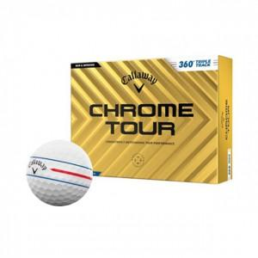

【상세/제작정보】 | 컬러인쇄 문의

【인쇄/포장옵션】 | / 포장지포장

【공급단가】 | 수량 | 12~ | 60~ | 120~ | 300~ | 500~
*VAT별도 | 단가 | 69,300원 | 68,140원 | 66,410원 | 65,250원 | 63,520원

【상품 URL】 | https://dev.easy1.co.kr:443/src/goods_detail.php?gdno=30537

